B1
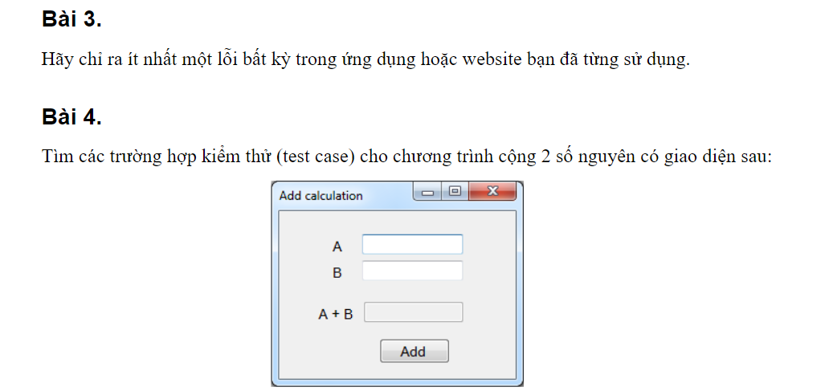

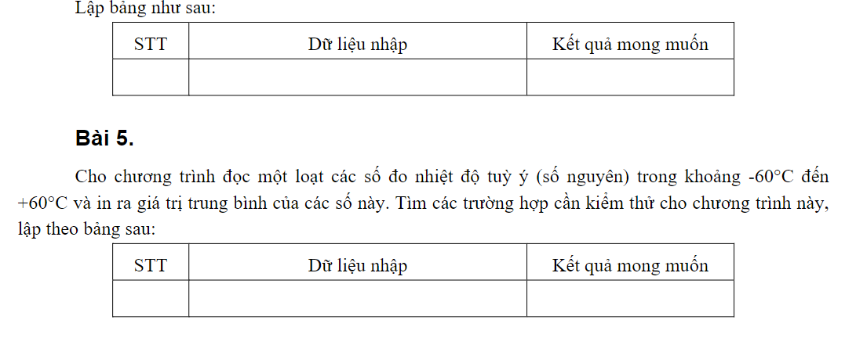

Bài 3:
App messenger và facebook không cập nhật ảnh đại diện khi user thay đổi ảnh
Bài 4: | các trường hợp kiểm thử
 |  | Invalid | valid
 | A | Khoảng trống, không phải số, số thập phân | số nguyên
 | B | Không phải số, số thập phân, khoảng trống | số nguyên

 | STT | Dữ liệu nhập | Kết quả mong muốn
 | 1 | A = 2, B = 4 | 6
 | 2 | A =,B = | Báo lỗi "A và B không được để trống"
 | 3 | A = 10, B =ads | Báo lỗi" B không phải là số"
 | 4 | A = sdas, B =1 | Báo lỗi "A không phải là số"
 | 5 | A = sdsb, B = sa | Báo lỗi "A và B không phải là số"
 | 6 | A = 1.4, B =1 | Báo lỗi "A không phải số nguyên"
 | 7 | A = 4, B =9.7 | Báo lỗi "B không phải là số nguyên"
 | 8 | A = 2.2, B = 5.5 | Báo lỗi "A và B không phải là số nguyên

Bài 5:
 |  | Valid | Invalid
 | Số lượng số nguyên | >0 | 0 |  | -59 |  |  | 59
 | Số nguyên | -60 < X < 60 | X <= -60, X>=60 | -60 | -59 | -58 | 58 | 59 | 60

 | STT | Dữ liệu nhập | Kết quả mong muốn
 | 1 | Số lượng số nguyên:3 Số nguyên:-59, -58, 58 | -19.666666667
 | 2 | Số lượng số nguyên:3 Số nguyên:-59, -58, 60 | Báo lỗi "Nhiệt độ không thuộc thuộc trong khoảng -60 < X < 60"
 | 3 | Số lượng số nguyên:3 Số nguyên:-59, -58, -60 | Báo lỗi "Nhiệt độ không thuộc thuộc trong khoảng -60 < X < 60"
 | 4 | Số lượng số nguyên:0 Số nguyên: | Báo lỗi "Nhiệt độ không được để trống"
 | 5 | Số lượng số nguyên:3 Số nguyên:-58, 58, 59 | 19.666666667

B3
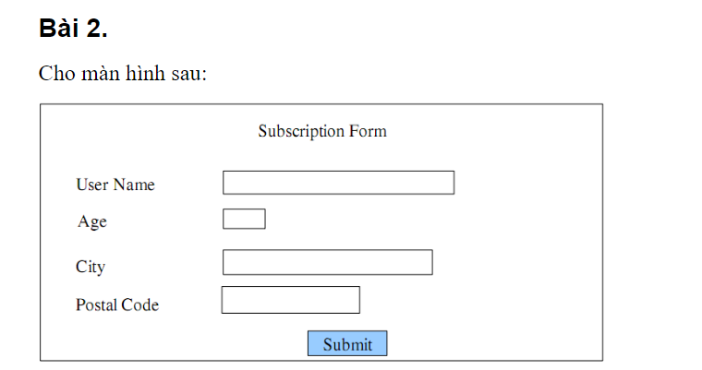

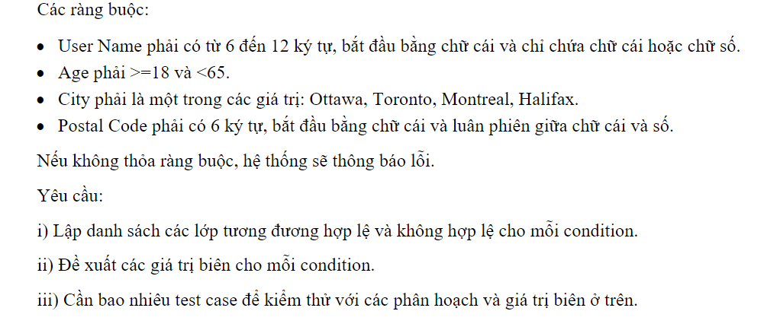

 | valid | invalid
UserName | số kí tự: 5<X<12 | Số kí tự: X<6 và X>12 | 5 | 6 | 7 | 11 | 12 | 13
age | tuổi: 17 < X < 65 | tuổi: X<18 và X >64 | 17 | 18 | 19 | 63 | 64 | 65
City | Ottawa, Toronto, Montreal, Halifax | bỏ trống, city khác
Postal Code | số kí tự: X=6, số luân phiên chữ | Số kí tự: X<6 và X>6 chữ và số không luân phiên |  | 7 | 6 | 8

B5
 | valid | invalid
thời điểm bắt đầu | time | khác với time
Thời điểm kết thúc | time | Khác với time
thời gian | số phút>0 | số phút<0

trường hợp 3 condition
condition | TC1 | TC2 | TC3 | TC4 | TC5 | TC6 | TC7 | TC8
start (18h-8h) | T | T | T | T | F | F | F | F
end (18h-8h) | T | T | F | F | T | T | F | F
time = a (a<60) | T | F | T | F | T | F | T | F
Action
-50% | Execute | Execute | Execute | Execute
-15% |  | Execute |  | Execute |  | Execute
Output
trước thuế | (8-start *0.5+end-8) *0.4 | (8-start *0.5+end-8) *0.4*0.85 | (8-start *0.5) *0.4 | (8-start *0.5) *0.4*0.85 | (end-8)*0.4 | (end-8) *0.4*0.85 | _ | _
sau thuế | (8-start *0.5+end-8) *0.4*104% | (8-start *0.5+end-8) *0.4*0.85*104% | (8-start *0.5) *0.4*104% | (8-start *0.5) *0.4*0.85*104% | (end-8)*0.4*104% | (end-8) *0.4*0.85 *104% | _ | _

trường hợp chỉ có 2 condition | tg bắt đầu 8h đến 18h tg<60 | không giảm | (tg * 0.4) *104%
 | tg bắt đầu 8h đến 18h tg>60 | Giảm 15% | ((tg * 0.4)*0.85) *104%
 | tg bắt đầu 18h đến 8h tg<60 | giảm 50% và tính thuế | ((tg * 0.4)*0.5) *104%
 | tg bắt đầu 18h đến 8h tg>60 | giảm 50% rồi giảm 15% và tính thuế | (((tg * 0.4)*0.5)*0.85) *104%

B6
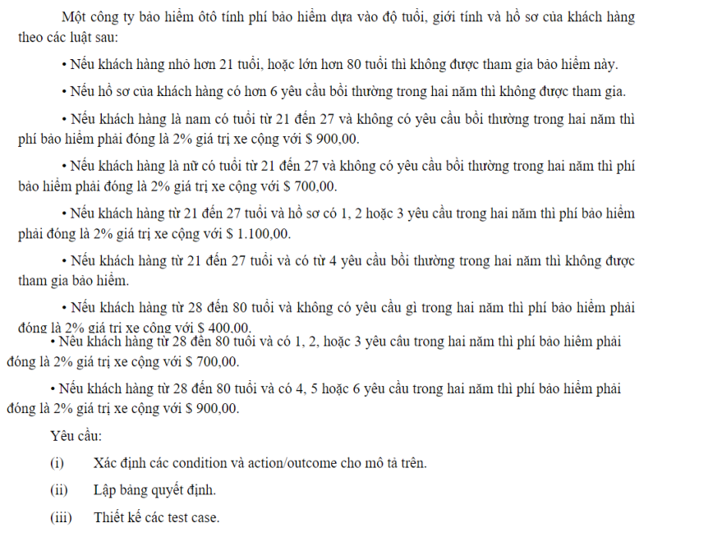
 | được tham gia | không được tham gia
tuổi | >=21 và <=80 | <21 và >80
hồ sơ | <=6 yêu cầu bồi thường | >6 yc bồi thường

nam | nữ | cả 2 | cả 2
21 - 27 | 21 - 27 | 21 - 27 | 21 - 27
ycbt = 0 | ycbt = 0 | ycbt<4 | ycbt>4
2%gtxe+900k | 2%gtxe+700k | 2%gtxe+1tr1 | k đc tham gia

nam | nữ | cả 2
28-80 | 28-80 | 28-80
ycbt = 0 | ycbt = 0 | ycbt<4
2%gtxe+400k | 2%gtxe+700k | 2%gtxe+900

condition
là nam
tuổi >80
tuổi <21
tuổi <28
ycbt=0
ycbt<4

B2
